References-Doc
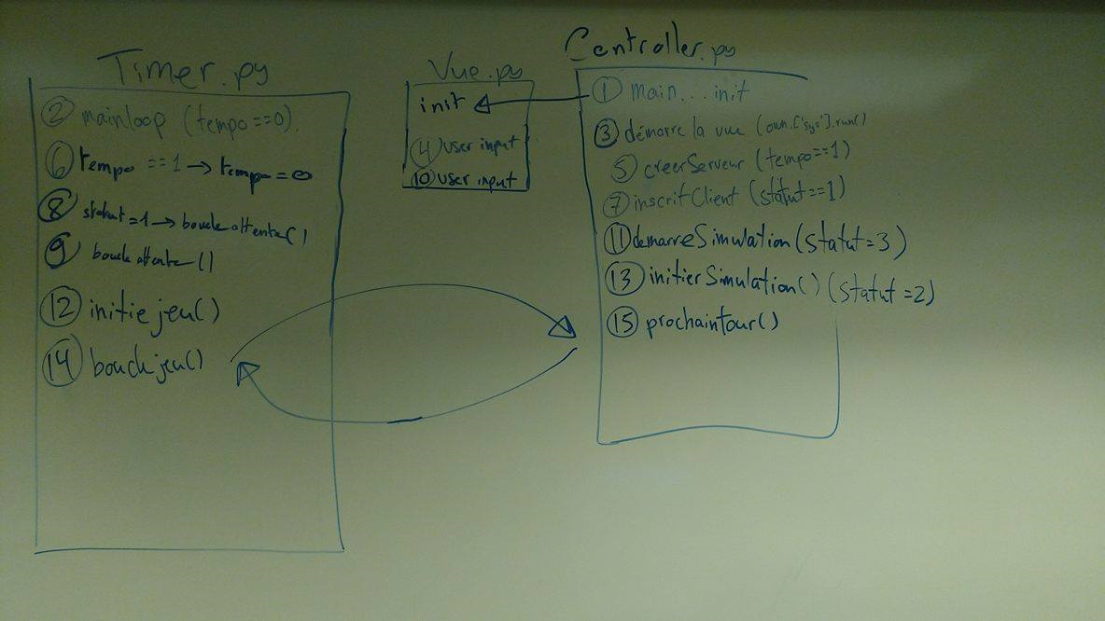
 |  | Seb | Evan | Clovis | Edwin | Nic | Max
Integrateur | : | X |  | X | X |  | X
Blender | : |  |  | X |  | X | X
Auto Expert | : |  |  |  | X | X | X
Analyse Visuelle | : | X | X |  | X |  | X
Mathématicien | : |  |  | X | X | X | X
Python | : | X |  | X | X |  | X

